商标吊牌订购
JUST JEANS辅料订购单

订购公司 | 绮丽集团有限责任公司 |  | 地址 | 山东省青岛市市南区南京路2号绮丽大厦2901
开票公司 | 青岛绮丽佳荣制衣有限公司 |  | 送货地址 | 山东省聊城市临清市老赵庄镇南丁村赛诚制衣有限公司 郝玉巧 13561252594
JUST JEANS -TOP/DRESS/BOTTOM
图片描述
 |  |  | 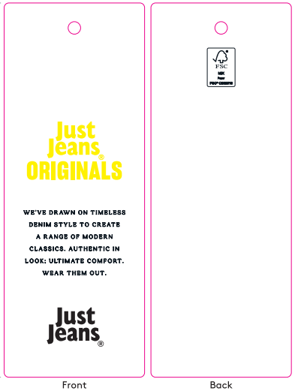 | 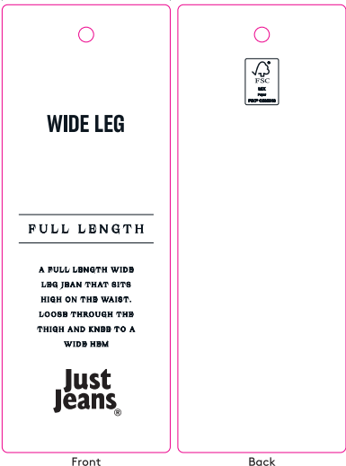 | / | / | 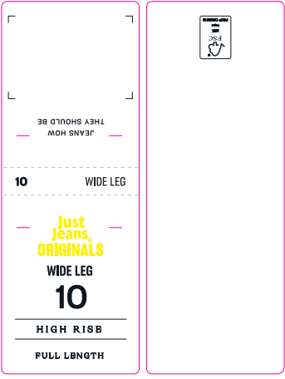 |  |  |  |  |  |  |  |  |  |  |  | 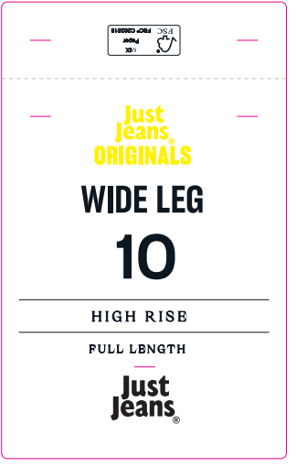
编号 |  |  | JJW-OR-IT-001Origi nals_Innovation Ti cket-STANDARD | JJW-OR-STOriginals _Product Swing Ticket | JJW-ST-001绳子 | JJW-CS-002串绳手工 费2片 | JJW-OR-WTOriginals _Waist Tag |  |  |  |  |  |  |  |  |  |  |  | JJW-OR-PTOriginals _Back Pocket Tag
规格 |  |  | 45mm X 120mm | 45mm X 120mm | 37cm | / | 40mm X 108mm |  |  |  |  |  |  |  |  |  |  |  | 75mm X 120mm
款号 | 颜色 | PO数/件 |  |  |  |  | 6# | 8# | 9# | 10# | 11# | 12# | 14# | 16# | 18# | 20# | 22# | 24# | 6# | 8# | 9# | 10# | 11# | 12# | 14# | 16# | 18# | 20# | 22# | 24#
039364&140698 | WASHED BLACK | 4180 | 4465 | 4465 | 4465 | 4465 | 340 | 560 | 290 | 680 | 500 | 760 | 660 | 390 | 160 | 65 | 40 | 20 | 340 | 560 | 290 | 680 | 500 | 760 | 660 | 390 | 160 | 65 | 40 | 20
039364&140698 | CAPPUCCINO | 3571 | 3822 | 3822 | 3822 | 3822 | 280 | 490 | 280 | 600 | 500 | 610 | 580 | 320 | 80 | 50 | 20 | 12 | 280 | 490 | 280 | 600 | 500 | 610 | 580 | 320 | 80 | 50 | 20 | 12
039364&140698 | RODEO STUD | 2500 | 2685 | 2685 | 2685 | 2685 | 220 | 330 | 220 | 440 | 290 | 460 | 380 | 230 | 55 | 30 | 20 | 10 | 220 | 330 | 220 | 440 | 290 | 460 | 380 | 230 | 55 | 30 | 20 | 10
合计 |  |  | 10972 | 10972 | 10972 | 10972 | 840 | 1380 | 790 | 1720 | 1290 | 1830 | 1620 | 940 | 295 | 145 | 80 | 42 | 840 | 1380 | 790 | 1720 | 1290 | 1830 | 1620 | 940 | 295 | 145 | 80 | 42

合计

